127 介護療養型医療施設（療養）病床数（老年人口千人当たり）
127 介護療養型医療施設（療養）病床数（老年人口千人当たり）

 | 時点 2023(R5)年10月1日（毎年）
 | 単位 床 |  |  |  |  |  |  |  | 偏差値 |  | 45.1
順位 |  | 都道府県名 |  | 数 値 |  |  | 順位 | 都道府県名 |  | 数 値

 |  | 0 | 全 国 |  | 0.16 | 0.0 | 24 | 0 | 大 分 |  | 0.14
1 |  | 0 | 佐 賀 |  | 0.75 | 0.0 | 25 | 0 | 神奈川 |  | 0.13
2 |  | 0 | 香 川 |  | 0.63 | 0.0 | 25 | 0 | 富 山 |  | 0.13
3 |  | 0 | 宮 崎 |  | 0.58 | 0.0 | 27 | 0 | 茨 城 |  | 0.12
4 |  | 0 | 長 野 |  | 0.53 | 0.0 | 28 | 0 | 北海道 |  | 0.11
5 |  | 0 | 高 知 |  | 0.50 | 0.0 | 28 | 0 | 福 島 |  | 0.11
6 |  | 0 | 青 森 |  | 0.47 | 0.0 | 28 | ◎ | 千 葉 |  | 0.11
7 |  | 0 | 徳 島 |  | 0.46 | 0.0 | 28 | 0 | 静 岡 |  | 0.11
8 |  | 0 | 鳥 取 |  | 0.36 | 0.0 | 32 | 0 | 福 井 |  | 0.10
8 |  | 0 | 熊 本 |  | 0.36 | 0.0 | 32 | 0 | 鹿児島 |  | 0.10
10 |  | 0 | 長 崎 |  | 0.32 | 0.0 | 34 | 0 | 三 重 |  | 0.09
11 |  | 0 | 岐 阜 |  | 0.27 | 0.0 | 35 | 0 | 大 阪 |  | 0.08
11 |  | 0 | 岡 山 |  | 0.27 | 0.0 | 36 | 0 | 愛 知 |  | 0.07
13 |  | 0 | 福 岡 |  | 0.25 | 0.0 | 36 | 0 | 滋 賀 |  | 0.07
14 |  | 0 | 岩 手 |  | 0.24 | 0.0 | 38 | 0 | 山 形 |  | 0.06
14 |  | 0 | 広 島 |  | 0.24 | 0.0 | 38 | 0 | 石 川 |  | 0.06
16 |  | 0 | 東 京 |  | 0.19 | 0.0 | 38 | 0 | 山 梨 |  | 0.06
17 |  | 0 | 埼 玉 |  | 0.18 | 0.0 | 41 | 0 | 愛 媛 |  | 0.04
18 |  | 0 | 和歌山 |  | 0.17 | 0.0 | 41 | 0 | 沖 縄 |  | 0.04
19 |  | 0 | 新 潟 |  | 0.16 | 0.0 | 43 | 0 | 兵 庫 |  | 0.01
19 |  | 0 | 京 都 |  | 0.16 | 0.0 | - | 0 | 宮 城 |  | -
21 |  | 0 | 栃 木 |  | 0.15 | 0.0 | - | 0 | 秋 田 |  | -
介護療養型医療施設（療養）病床数 （老年人口千人当たり）
北海道 | 0.11
青 森 | 0.47
岩 手 | 0.24
宮 城 | 0
秋 田 | 0
山 形 | 0.06
福 島 | 0.11
茨 城 | 0.12
栃 木 | 0.15
群 馬 | 0.15
埼 玉 | 0.18
千 葉 | 0.11
東 京 | 0.19
神奈川 | 0.13
新 潟 | 0.16
富 山 | 0.13
石 川 | 0.06
福 井 | 0.1
山 梨 | 0.06
長 野 | 0.53
岐 阜 | 0.27
静 岡 | 0.11
愛 知 | 0.07
三 重 | 0.09
滋 賀 | 0.07
京 都 | 0.16
大 阪 | 0.08
兵 庫 | 0.01
奈 良 | 0
和歌山 | 0.17
鳥 取 | 0.36
島 根 | 0
岡 山 | 0.27
広 島 | 0.24
山 口 | 0.15
徳 島 | 0.46
香 川 | 0.63
愛 媛 | 0.04
高 知 | 0.5
福 岡 | 0.25
佐 賀 | 0.75
長 崎 | 0.32
熊 本 | 0.36
大 分 | 0.14
宮 崎 | 0.58
鹿児島 | 0.1
沖 縄 | 0.04
21 |  | 0 | 群 馬 |  | 0.15 | 0.0 | - | 0 | 奈 良 |  | -
21 |  | 0 | 山 口 |  | 0.15 | 0.0 | - | 0 | 島 根 |  | -

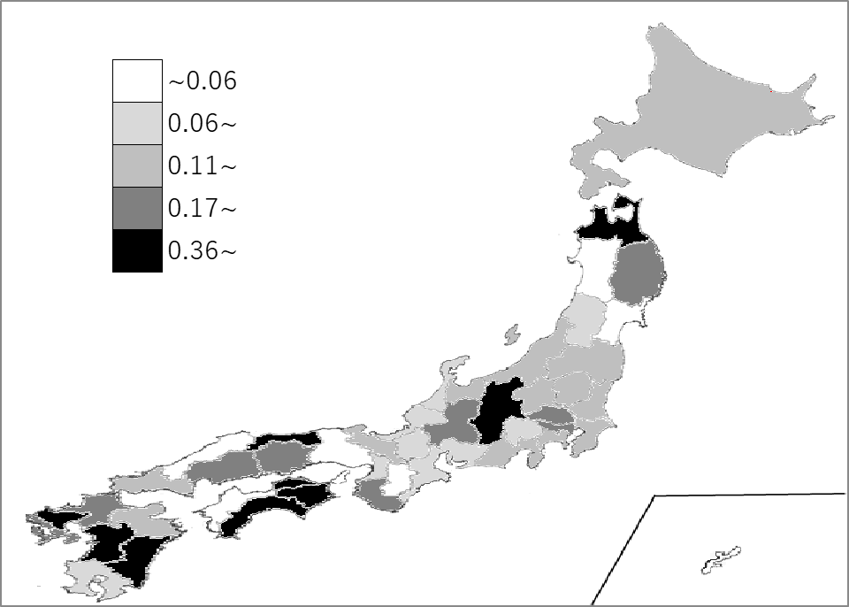
千葉県の推移
令和元年 | 0.3 | 42
令和2年 | 0.22 | 40
令和3年 | 0.21 | 34
令和4年 | 0.19 | 23
令和5年 | 0.11 | 28

《備 考》 ・資料出所 厚生労働省「介護サービス施設・事業所調査」 ・算出方法 病床数÷老年人口(65歳以上の人口) ・参 考 千葉県の介護療養型医療施設(療養)の病床数は、196床で9位。全国は、5,876床。

